00_场景需求
機械人安裝位置與動作順序
請協助確認機械手安裝的位置是否可讓吸盤機構達到各點位，以吸取板件，若有點位無法達到，可調整物件列表如下。
機械人安裝位置與可調整物件如下：
點位 | 物件名称 | 位置調整
A | 輸送板件（取料） | 不可調整
B/C | 45度RACK（放料） | 不可調整
D | 暫存可調整 | 範圍為-70到70mm (X軸，如箭頭方向)
E/F | 65度RACK | 可移範圍 20-60mm(X軸，如箭頭方向)
G | 機械臂 | 可上下移 0-100mm (Y軸)
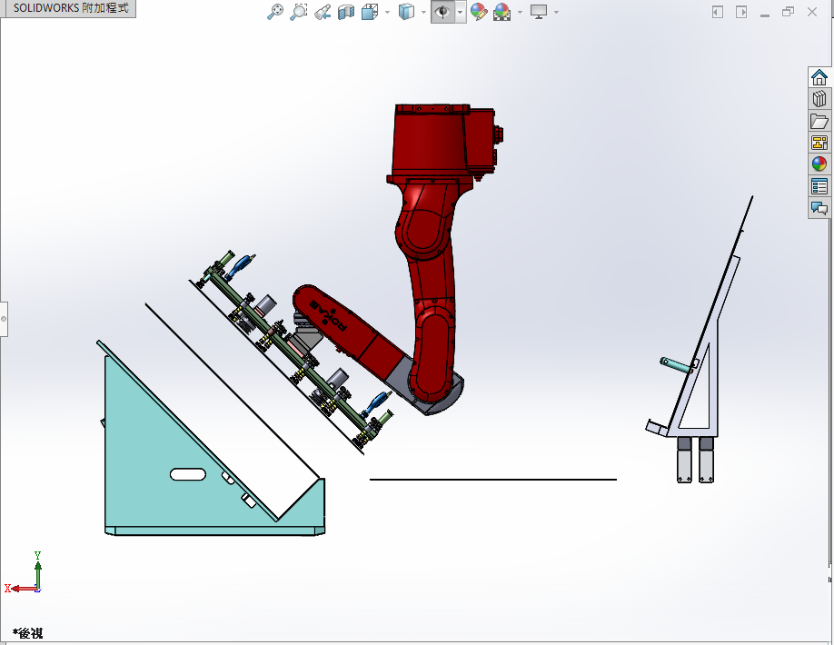

G

C
D

B

暫存板架

A

45度板架
輸送機構

上圖機械人的運動順序
以C點上方50mm為原點。
1.C處吸取板件，上提20mm抖動1sec，移栽至A處上方10mm時，真空關閉并停止0.5sec，回C處上方50mm（20mm）。
2.B處吸取板件，上提20mm（172+20mm）抖動1sec，移栽至A處上方10mm時，真空關閉并停止0.5sec，回C處上方50mm（20mm）。
以上兩步，板件重5KG，計算產能為10pcs/min，運動中間過程有無奇異點。
3.C處吸取板件，上提20mm抖動1sec，移栽至D處上方10mm時，真空關閉并停止0.5sec，回C處上方50mm（20mm）。

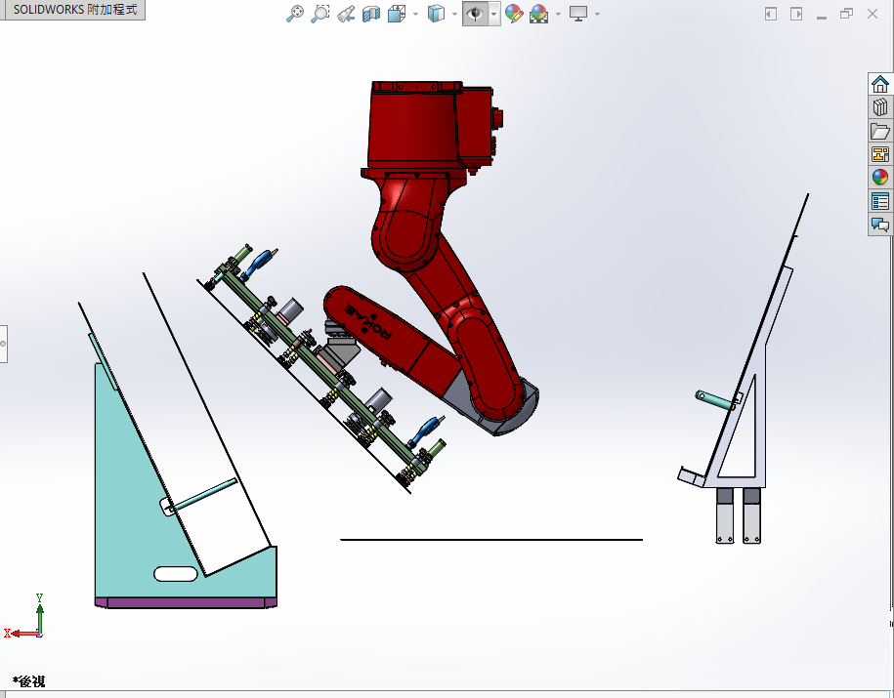
G

D

F
E

A

65度板架
暫存板架
輸送機構

上圖機械人的運動順序
以C點上方50mm為原點。
1.F處吸取板件，上提20mm(100mm)抖動1sec，移栽至A處上方10mm時，真空關閉并停止0.5sec，回F處上方50mm(100mm)。 |  |  | C
2.E處吸取板件，上提20mm(100+172mm)抖動1sec，移栽至A處上方10mm時，真空關閉并停止0.5sec，回F處上方50mm(100mm)。
以上兩步，板件重5KG，計算產能為10pcs/min，運動中間過程有無奇異點。
3.F處吸取板件，上提20mm(100mm)抖動1sec，移栽至D處上方10mm時，真空關閉并停止0.5sec，回F處上方50mm(100mm)。

